Basic
What is Object-Oriented Programming (OOP)? | ¿Qué es la programación orientada a objetos (POO)? | wɑt ɪz ˈɑbʤɛkt-ˈɔriˌɛntɪd ˈproʊˌɡræmɪŋ (up)?
Object-Oriented Programming (OOP) is a programming paradigm based on the concept of objects, | La programación orientada a objetos (POO) es un paradigma de programación basado en el concepto de objetos, | ˈɑbʤɛkt-ˈɔriˌɛntɪd ˈproʊˌɡræmɪŋ (up) ɪz ə ˈproʊˌɡræmɪŋ ˈpɛrəˌdaɪm beɪst ɑn ðə ˈkɑnsɛpt ʌv ˈɑbʤɛkts, | EXAMPLE
which can contain data (attributes) and behavior (methods). | que pueden contener datos (atributos) y comportamiento (métodos). | wɪʧ kæn kənˈteɪn ˈdeɪtə (ˈætrəˌbjuts) ænd bɪˈheɪvjər (ˈmɛθədz). | EXAMPLE
It allows developers to structure programs using real-world concepts, | Permite a los desarrolladores estructurar programas utilizando conceptos del mundo real, | ɪt əˈlaʊz dɪˈvɛləpərz tu ˈstrʌkʧər ˈproʊˌɡræmz ˈjuzɪŋ riəl-wɜrld ˈkɑnsɛpts, | EXAMPLE
making code more modular, reusable, and maintainable. | haciendo que el código sea más modular, reutilizable y fácil de mantener. | ˈmeɪkɪŋ koʊd mɔr ˈmɑʤələr, riˈuzəbəl, ænd meɪnˈteɪnəbᵊl. | EXAMPLE
What are the four pillars of OOP? Explain them briefly. | ¿Cuáles son los cuatro pilares de la POO? Explíquelos brevemente. | wɑt ɑr ðə fɔr ˈpɪlərz ʌv up? ɪkˈspleɪn ðɛm ˈbrifli. |  | 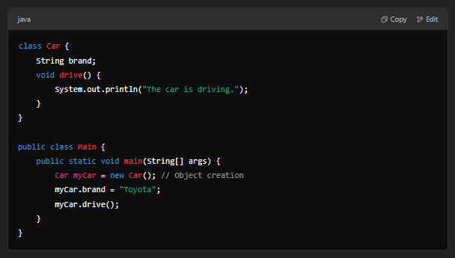
The four main principles of OOP are: | Los cuatro principios principales de la POO son: | ðə fɔr meɪn ˈprɪnsəpəlz ʌv up ɑr: | EXAMPLE
Encapsulation – Hiding the internal state of an object and requiring all interactions to occur through well-defined interfaces. | Encapsulación: ocultar el estado interno de un objeto y exigir que todas las interacciones se produzcan a través de interfaces bien definidas. | Encapsulation – ˈhaɪdɪŋ ði ɪnˈtɜrnəl steɪt ʌv ən ˈɑbʤɛkt ænd riˈkwaɪərɪŋ ɔl ˌɪntəˈrækʃənz tu əˈkɜr θru wɛl-dɪˈfaɪnd ˈɪntərˌfeɪsɪz. | EXAMPLE
Abstraction – Simplifying complex systems by exposing only the necessary details while hiding the implementation. | Abstracción: simplificar sistemas complejos exponiendo solo los detalles necesarios mientras se oculta la implementación. | æbˈstrækʃən – ˈsɪmpləˌfaɪɪŋ ˈkɑmplɛks ˈsɪstəmz baɪ ɪkˈspoʊzɪŋ ˈoʊnli ðə ˈnɛsəˌsɛri dɪˈteɪlz waɪl ˈhaɪdɪŋ ði ˌɪmpləmɛnˈteɪʃən. | EXAMPLE
Inheritance – Allowing one class to inherit the attributes and methods of another class, enabling code reuse. | Herencia: permitir que una clase herede los atributos y métodos de otra clase, lo que permite la reutilización del código. | ɪnˈhɛrətəns – əˈlaʊɪŋ wʌn klæs tu ɪnˈhɛrət ði ˈætrəˌbjuts ænd ˈmɛθədz ʌv əˈnʌðər klæs, ɛˈneɪbəlɪŋ koʊd riˈjuz. | EXAMPLE
Polymorphism – The ability of different objects to respond uniquely to the same method call, | Polimorfismo: la capacidad de diferentes objetos de responder de forma única a la misma llamada de método, | ˌpɑˌliˈmɔrfɪzm – ði əˈbɪləti ʌv ˈdɪfərənt ˈɑbʤɛkts tu rɪˈspɑnd juˈnikli tu ðə seɪm ˈmɛθəd kɔl, | EXAMPLE
promoting flexibility in the code. | lo que promueve la flexibilidad en el código. | prəˈmoʊtɪŋ ˌflɛksəˈbɪləti ɪn ðə koʊd. | EXAMPLE
What is the difference between a class and an object? | ¿Cuál es la diferencia entre una clase y un objeto? | wɑt ɪz ðə ˈdɪfərəns bɪˈtwin ə klæs ænd ən ˈɑbʤɛkt?
A class is a general definition or blueprint. | Una clase es una definición general o un plano. | ə klæs ɪz ə ˈʤɛnərəl ˌdɛfəˈnɪʃən ɔr ˈbluˌprɪnt. | EXAMPLE
An object is a specific instance of a class. | Un objeto es una instancia específica de una clase. | ən ˈɑbʤɛkt ɪz ə spəˈsɪfɪk ˈɪnstəns ʌv ə klæs. | EXAMPLE
Example: | Ejemplo: | ɪɡˈzæmpəl: | EXAMPLE
A class can be "Car", while an object can be "a red Toyota Corolla". | Una clase puede ser "Automóvil", mientras que un objeto puede ser "un Toyota Corolla rojo". | ə klæs kæn bi "kɑr", waɪl ən ˈɑbʤɛkt kæn bi "ə rɛd toʊˈjoʊtə kəˈrɑlə". | EXAMPLE
What is a constructor? What is it used for? | ¿Qué es un constructor? ¿Para qué se utiliza? | wɑt ɪz ə kənˈstrʌktər? wɑt ɪz ɪt juzd fɔr? |  | 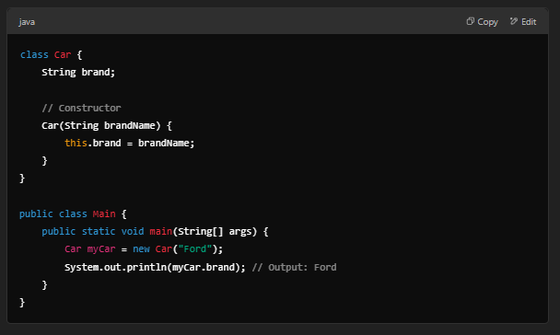
A constructor is a special method in a class that is automatically called when an object is created. | Un constructor es un método especial de una clase que se llama automáticamente cuando se crea un objeto. | ə kənˈstrʌktər ɪz ə ˈspɛʃəl ˈmɛθəd ɪn ə klæs ðæt ɪz ˌɔtəˈmætɪkli kɔld wɛn ən ˈɑbʤɛkt ɪz kriˈeɪtɪd. | EXAMPLE
It is used to initialize the object's attributes. | Se utiliza para inicializar los atributos del objeto. | ɪt ɪz juzd tu ɪˈnɪʃəˌlaɪz ði ˈɑbʤɛkts ˈætrəˌbjuts. | EXAMPLE
What is a method in a class? | ¿Qué es un método de una clase? | wɑt ɪz ə ˈmɛθəd ɪn ə klæs?
A method is a function defined inside a class that describes the behavior of an object. | Un método es una función definida dentro de una clase que describe el comportamiento de un objeto. | ə ˈmɛθəd ɪz ə ˈfʌŋkʃən dɪˈfaɪnd ɪnˈsaɪd ə klæs ðæt dɪˈskraɪbz ðə bɪˈheɪvjər ʌv ən ˈɑbʤɛkt. | EXAMPLE
What is an attribute or property in a class? | ¿Qué es un atributo o propiedad de una clase? | wɑt ɪz ən ˈætrəˌbjut ɔr ˈprɑpərti ɪn ə klæs?
An attribute (or property) is a variable defined inside a class that stores data for an object. | Un atributo (o propiedad) es una variable definida dentro de una clase que almacena datos de un objeto. | ən ˈætrəˌbjut (ɔr ˈprɑpərti) ɪz ə ˈvɛriəbəl dɪˈfaɪnd ɪnˈsaɪd ə klæs ðæt stɔrz ˈdeɪtə fɔr ən ˈɑbʤɛkt. | EXAMPLE
What is the difference between class attributes/methods and instance attributes/methods? | ¿Cuál es la diferencia entre los atributos o métodos de clase y los atributos o métodos de instancia? | wɑt ɪz ðə ˈdɪfərəns bɪˈtwin klæs ˈætrəˌbjuts/ˈmɛθədz ænd ˈɪnstəns ˈætrəˌbjuts/ˈmɛθədz? |  | 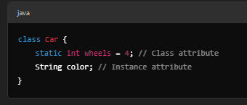
Class attributes/methods belong to the class itself and are shared by all objects. | Los atributos o métodos de clase pertenecen a la clase misma y son compartidos por todos los objetos. | klæs ˈætrəˌbjuts/ˈmɛθədz bɪˈlɔŋ tu ðə klæs ɪtˈsɛlf ænd ɑr ʃɛrd baɪ ɔl ˈɑbʤɛkts. | EXAMPLE
Instance attributes/methods belong to individual objects. | Los atributos o métodos de instancia pertenecen a objetos individuales. | ˈɪnstəns ˈætrəˌbjuts/ˈmɛθədz bɪˈlɔŋ tu ˌɪndəˈvɪʤəwəl ˈɑbʤɛkts. | EXAMPLE
Here, wheels is shared among all cars, while color is specific to each car. | En este caso, las ruedas se comparten entre todos los automóviles, mientras que el color es específico de cada automóvil. | hir, wilz ɪz ʃɛrd əˈmʌŋ ɔl kɑrz, waɪl ˈkʌlər ɪz spəˈsɪfɪk tu iʧ kɑr. | EXAMPLE
What is encapsulation and how is it implemented in Java or C#? | ¿Qué es la encapsulación y cómo se implementa en Java o C#? | wɑt ɪz encapsulation ænd haʊ ɪz ɪt ˈɪmpləˌmɛntəd ɪn ˈʤɑvə ɔr si#? |  | 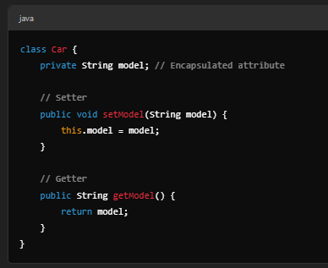
Encapsulation is the principle of restricting direct access to object attributes | La encapsulación es el principio de restringir el acceso directo a los atributos de los objetos | Encapsulation ɪz ðə ˈprɪnsəpəl ʌv riˈstrɪktɪŋ dəˈrɛkt ˈækˌsɛs tu əbˈʤɛkt ˈætrəˌbjuts | EXAMPLE
and requiring controlled access through methods. | y exigir un acceso controlado a través de métodos. | ænd riˈkwaɪərɪŋ kənˈtroʊld ˈækˌsɛs θru ˈmɛθədz. | EXAMPLE
It is implemented using private attributes and getter/setter methods. | Se implementa utilizando atributos privados y métodos getter/setter. | ɪt ɪz ˈɪmpləˌmɛntəd ˈjuzɪŋ ˈpraɪvət ˈætrəˌbjuts ænd ˈɡɛtər/ˈsɛtər ˈmɛθədz. | EXAMPLE
What is the difference between a local variable and a class attribute? | ¿Cuál es la diferencia entre una variable local y un atributo de clase? | wɑt ɪz ðə ˈdɪfərəns bɪˈtwin ə ˈloʊkəl ˈvɛriəbəl ænd ə klæs ˈætrəˌbjut? |  | 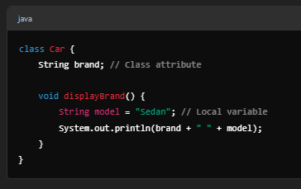
A local variable exists only within a method and cannot be accessed outside of it. | Una variable local existe solo dentro de un método y no se puede acceder a ella fuera de él. | ə ˈloʊkəl ˈvɛriəbəl ɪɡˈzɪsts ˈoʊnli wɪˈðɪn ə ˈmɛθəd ænd ˈkænɑt bi ˈækˌsɛst ˈaʊtˈsaɪd ʌv ɪt. | EXAMPLE
A class attribute belongs to the class and can be used by all methods in that class. | Un atributo de clase pertenece a la clase y puede ser utilizado por todos los métodos de esa clase. | ə klæs ˈætrəˌbjut bɪˈlɔŋz tu ðə klæs ænd kæn bi juzd baɪ ɔl ˈmɛθədz ɪn ðæt klæs. | EXAMPLE
What are access modifiers (public, private, protected)? What is their purpose? | ¿Qué son los modificadores de acceso (públicos, privados, protegidos)? ¿Cuál es su propósito? | wɑt ɑr ˈækˌsɛs ˈmɑdəˌfaɪərz (ˈpʌblɪk, ˈpraɪvət, prəˈtɛktɪd)? wɑt ɪz ðɛr ˈpɜrpəs? |  | 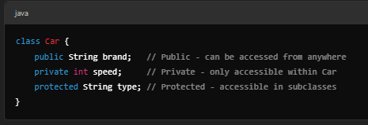
Access modifiers define the visibility of attributes and methods: | Los modificadores de acceso definen la visibilidad de los atributos y métodos: | ˈækˌsɛs ˈmɑdəˌfaɪərz dɪˈfaɪn ðə ˌvɪzəˈbɪlɪti ʌv ˈætrəˌbjuts ænd ˈmɛθədz: | EXAMPLE
public – Accessible from anywhere. | públicos: accesibles desde cualquier lugar. | ˈpʌblɪk – ækˈsɛsəbəl frʌm ˈɛniˌwɛr. | EXAMPLE
private – Accessible only within the class. | privados: accesibles solo dentro de la clase. | ˈpraɪvət – ækˈsɛsəbəl ˈoʊnli wɪˈðɪn ðə klæs. | EXAMPLE
protected – Accessible within the class and subclasses. | protegidos: accesibles dentro de la clase y subclases. | prəˈtɛktɪd – ækˈsɛsəbəl wɪˈðɪn ðə klæs ænd subclasses. | EXAMPLE
How is inheritance implemented in a language like Java or Python? | ¿Cómo se implementa la herencia en un lenguaje como Java o Python? | haʊ ɪz ɪnˈhɛrətəns ˈɪmpləˌmɛntəd ɪn ə ˈlæŋɡwəʤ laɪk ˈʤɑvə ɔr ˈpaɪθɑn? |  | 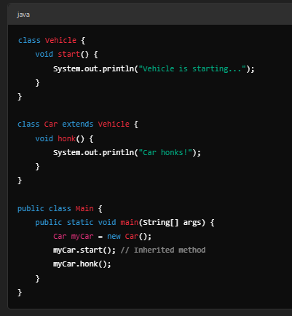
Inheritance allows a class to derive properties and behaviors from another class. | La herencia permite que una clase derive propiedades y comportamientos de otra clase. | ɪnˈhɛrətəns əˈlaʊz ə klæs tu dəˈraɪv ˈprɑpərtiz ænd bɪˈheɪvjərz frʌm əˈnʌðər klæs. | EXAMPLE
What is polymorphism and how is it applied in OOP? | ¿Qué es el polimorfismo y cómo se aplica en la programación orientada a objetos? | wɑt ɪz ˌpɑˌliˈmɔrfɪzm ænd haʊ ɪz ɪt əˈplaɪd ɪn up? |  | 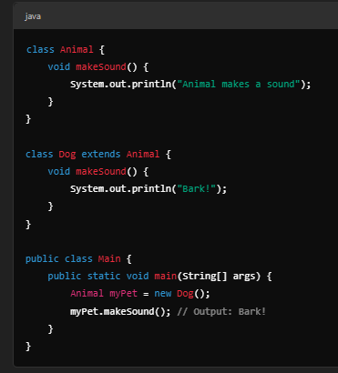
Polymorphism allows objects of different classes to be treated as objects of a common superclass. | El polimorfismo permite que los objetos de diferentes clases se traten como objetos de una superclase común. | ˌpɑˌliˈmɔrfɪzm əˈlaʊz ˈɑbʤɛkts ʌv ˈdɪfərənt ˈklæsəz tu bi ˈtritɪd æz ˈɑbʤɛkts ʌv ə ˈkɑmən ˌsupərˈklæs. | EXAMPLE
What is the difference between method overloading and method overriding? | ¿Cuál es la diferencia entre la sobrecarga de métodos y la anulación de métodos? | wɑt ɪz ðə ˈdɪfərəns bɪˈtwin ˈmɛθəd ˈoʊvərˌloʊdɪŋ ænd ˈmɛθəd ˈoʊvərˌraɪdɪŋ? |  | 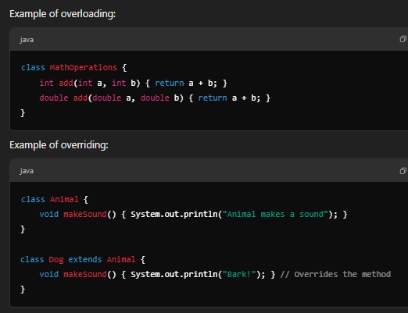
Method overloading – Defining multiple methods with the same name but different parameters. | Sobrecarga de métodos: definir varios métodos con el mismo nombre pero con diferentes parámetros. | ˈmɛθəd ˈoʊvərˌloʊdɪŋ – dɪˈfaɪnɪŋ ˈmʌltəpəl ˈmɛθədz wɪð ðə seɪm neɪm bʌt ˈdɪfərənt pəˈræmətərz. | EXAMPLE
Method overriding – Redefining a method in a subclass. | Anulación de métodos: redefinir un método en una subclase. | ˈmɛθəd ˈoʊvərˌraɪdɪŋ – ridɪˈfaɪnɪŋ ə ˈmɛθəd ɪn ə subclass. | EXAMPLE
What does it mean that Java or C# are object-oriented languages? | ¿Qué significa que Java o C# son lenguajes orientados a objetos? | wɑt dʌz ɪt min ðæt ˈʤɑvə ɔr si# ɑr ˈɑbʤɛkt-ˈɔriˌɛntɪd ˈlæŋɡwəʤəz?
It means that Java and C# primarily use the object-oriented paradigm, | Significa que Java y C# utilizan principalmente el paradigma orientado a objetos, | ɪt minz ðæt ˈʤɑvə ænd si# praɪˈmɛrəli juz ði ˈɑbʤɛkt-ˈɔriˌɛntɪd ˈpɛrəˌdaɪm, | EXAMPLE
where programs are structured using classes, objects, inheritance, | donde los programas se estructuran utilizando clases, objetos, herencia | wɛr ˈproʊˌɡræmz ɑr ˈstrʌkʧərd ˈjuzɪŋ ˈklæsəz, ˈɑbʤɛkts, ɪnˈhɛrətəns, | EXAMPLE
and polymorphism to model real-world entities. | y polimorfismo para modelar entidades del mundo real. | ænd ˌpɑˌliˈmɔrfɪzm tu ˈmɑdəl riəl-wɜrld ˈɛntɪtiz. | EXAMPLE

Intermediate
What is the difference between an abstract class and an interface? | ¿Cuál es la diferencia entre una clase abstracta y una interfaz? | wɑt ɪz ðə ˈdɪfərəns bɪˈtwin ən ˈæbstrækt klæs ænd ən ˈɪntərˌfeɪs? |  | 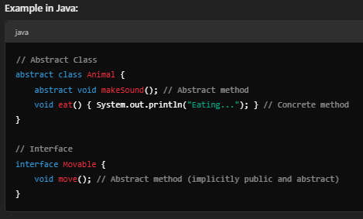
An abstract class is a class that cannot be instantiated | Una clase abstracta es una clase que no se puede instanciar | ən ˈæbstrækt klæs ɪz ə klæs ðæt ˈkænɑt bi ɪnˈstænʃiˌeɪtəd | EXAMPLE
and may contain both abstract methods (without implementation) | y puede contener métodos abstractos (sin implementación) | ænd meɪ kənˈteɪn boʊθ ˈæbstrækt ˈmɛθədz (wɪˈθaʊt ˌɪmpləmɛnˈteɪʃən) | EXAMPLE
and concrete methods (with implementation). | y métodos concretos (con implementación). | ænd ˈkɑnkrit ˈmɛθədz (wɪð ˌɪmpləmɛnˈteɪʃən). | EXAMPLE
An interface is a contract that defines methods | Una interfaz es un contrato que define métodos | ən ˈɪntərˌfeɪs ɪz ə ˈkɑnˌtrækt ðæt dɪˈfaɪnz ˈmɛθədz | EXAMPLE
but does not provide any implementation | pero no proporciona ninguna implementación | bʌt dʌz nɑt prəˈvaɪd ˈɛni ˌɪmpləmɛnˈteɪʃən | EXAMPLE
(except in some languages like Java 8+, where default methods are allowed). | (excepto en algunos lenguajes como Java 8+, donde se permiten los métodos predeterminados). | (ɪkˈsɛpt ɪn sʌm ˈlæŋɡwəʤəz laɪk ˈʤɑvə 8+, wɛr dɪˈfɔlt ˈmɛθədz ɑr əˈlaʊd). | EXAMPLE
When should you use an interface instead of an abstract class? | ¿Cuándo debería usar una interfaz en lugar de una clase abstracta? | wɛn ʃʊd ju juz ən ˈɪntərˌfeɪs ɪnˈstɛd ʌv ən ˈæbstrækt klæs?
Use an interface when: | Use una interfaz cuando: | juz ən ˈɪntərˌfeɪs wɛn: | EXAMPLE
You need to enforce a contract without code implementation. | necesite hacer cumplir un contrato sin implementación de código. | ju nid tu ɛnˈfɔrs ə ˈkɑnˌtrækt wɪˈθaʊt koʊd ˌɪmpləmɛnˈteɪʃən. | EXAMPLE
Multiple classes that are not related should share common behavior. | varias clases que no están relacionadas deben compartir un comportamiento común. | ˈmʌltəpəl ˈklæsəz ðæt ɑr nɑt rɪˈleɪtɪd ʃʊd ʃɛr ˈkɑmən bɪˈheɪvjər. | EXAMPLE
You want to support multiple inheritance | quiera admitir herencia múltiple | ju wɑnt tu səˈpɔrt ˈmʌltəpəl ɪnˈhɛrətəns | EXAMPLE
(Java allows multiple interfaces but not multiple class inheritance). | (Java permite múltiples interfaces pero no herencia de múltiples clases). | (ˈʤɑvə əˈlaʊz ˈmʌltəpəl ˈɪntərˌfeɪsɪz bʌt nɑt ˈmʌltəpəl klæs ɪnˈhɛrətəns). | EXAMPLE
Use an abstract class when: | Use una clase abstracta cuando: | juz ən ˈæbstrækt klæs wɛn: | EXAMPLE
You need to share common functionality across related classes. | necesite compartir una funcionalidad común entre clases relacionadas. | ju nid tu ʃɛr ˈkɑmən ˌfʌŋkʃəˈnælɪti əˈkrɔs rɪˈleɪtɪd ˈklæsəz. | EXAMPLE
You want to define some methods with default behavior. | quiera definir algunos métodos con un comportamiento predeterminado. | ju wɑnt tu dɪˈfaɪn sʌm ˈmɛθədz wɪð dɪˈfɔlt bɪˈheɪvjər. | EXAMPLE
How does method and constructor overloading work in OOP? | ¿Cómo funciona la sobrecarga de métodos y constructores en OOP? | haʊ dʌz ˈmɛθəd ænd kənˈstrʌktər ˈoʊvərˌloʊdɪŋ wɜrk ɪn up? |  | 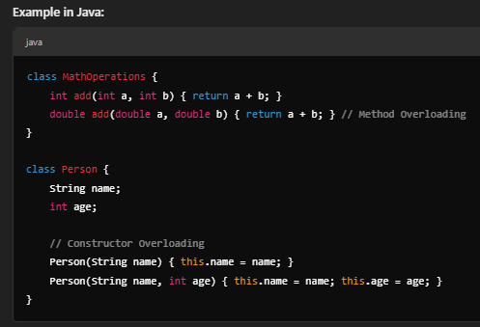
Method overloading allows multiple methods with the same name but different parameter lists. | La sobrecarga de métodos permite múltiples métodos con el mismo nombre pero diferentes listas de parámetros. | ˈmɛθəd ˈoʊvərˌloʊdɪŋ əˈlaʊz ˈmʌltəpəl ˈmɛθədz wɪð ðə seɪm neɪm bʌt ˈdɪfərənt pəˈræmətər lɪsts. | EXAMPLE
Constructor overloading allows multiple constructors in a class, each with different parameters. | La sobrecarga de constructores permite múltiples constructores en una clase, cada uno con diferentes parámetros. | kənˈstrʌktər ˈoʊvərˌloʊdɪŋ əˈlaʊz ˈmʌltəpəl kənˈstrʌktərz ɪn ə klæs, iʧ wɪð ˈdɪfərənt pəˈræmətərz. | EXAMPLE
What is the difference between composition and inheritance? When should each be used? | ¿Cuál es la diferencia entre composición y herencia? ¿Cuándo se debe utilizar cada uno? | wɑt ɪz ðə ˈdɪfərəns bɪˈtwin ˌkɑmpəˈzɪʃən ænd ɪnˈhɛrətəns? wɛn ʃʊd iʧ bi juzd? |  | 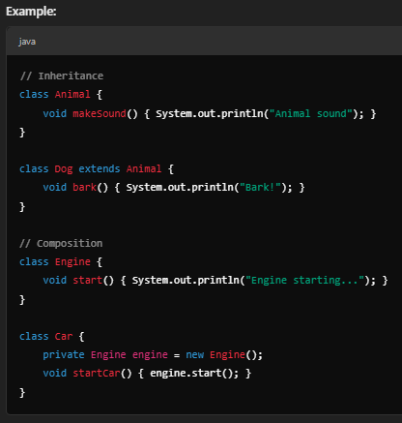
Inheritance establishes an "is-a" relationship (e.g., a Dog is-a type of Animal). | La herencia establece una relación "es-un" (por ejemplo, un perro es-un tipo de animal). | ɪnˈhɛrətəns ɪˈstæblɪʃɪz æn "ˈisə" riˈleɪʃənˌʃɪp (i.ʤi., ə dɔɡ ˈisə taɪp ʌv ˈænəməl). | EXAMPLE
Composition establishes a "has-a" relationship (e.g., a Car has-a Engine). | La ​​composición establece una relación "tiene-un" (por ejemplo, un automóvil tiene-un motor). | ˌkɑmpəˈzɪʃən ɪˈstæblɪʃɪz eɪ "hæz-eɪ" riˈleɪʃənˌʃɪp (i.ʤi., ə kɑr hæz-eɪ ˈɛnʤən). | EXAMPLE
When to use each? | ¿Cuándo se debe utilizar cada uno? | wɛn tu juz iʧ? | EXAMPLE
Use inheritance when classes share common behaviors that should be extended. | Utilice la herencia cuando las clases compartan comportamientos comunes que se deben extender. | juz ɪnˈhɛrətəns wɛn ˈklæsəz ʃɛr ˈkɑmən bɪˈheɪvjərz ðæt ʃʊd bi ɪkˈstɛndɪd. | EXAMPLE
Use composition when you want flexibility, avoiding tight coupling between classes. | Utilice la composición cuando desee flexibilidad, evitando un acoplamiento estrecho entre clases. | juz ˌkɑmpəˈzɪʃən wɛn ju wɑnt ˌflɛksəˈbɪləti, əˈvɔɪdɪŋ taɪt ˈkʌplɪŋ bɪˈtwin ˈklæsəz. | EXAMPLE
What is the Dependency Inversion Principle in OOP? | ¿Qué es el principio de inversión de dependencias en programación orientada a objetos? | wɑt ɪz ðə dɪˈpɛndənsi ɪnˈvɜrʒən ˈprɪnsəpəl ɪn up? |  | 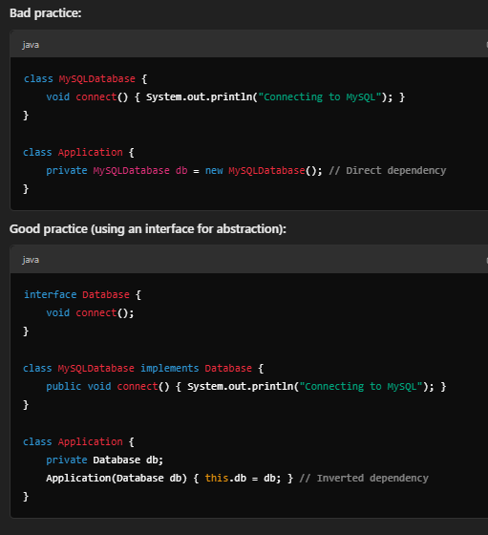
The Dependency Inversion Principle (DIP) states that high-level modules should not depend on low-level modules. | El principio de inversión de dependencias (DIP) establece que los módulos de alto nivel no deben depender de módulos de bajo nivel. | ðə dɪˈpɛndənsi ɪnˈvɜrʒən ˈprɪnsəpəl (dɪp) steɪts ðæt haɪ-ˈlɛvəl ˈmɑʤulz ʃʊd nɑt dɪˈpɛnd ɑn loʊ-ˈlɛvəl ˈmɑʤulz. | EXAMPLE
Instead, both should depend on abstractions. | En cambio, ambos deben depender de abstracciones. | ɪnˈstɛd, boʊθ ʃʊd dɪˈpɛnd ɑn æbˈstrækʃənz. | EXAMPLE
Explain the Single Responsibility Principle in SOLID. | Explique el principio de responsabilidad única en SOLID. | ɪkˈspleɪn ðə ˈsɪŋɡəl riˌspɑnsəˈbɪləti ˈprɪnsəpəl ɪn ˈsɑləd. |  | 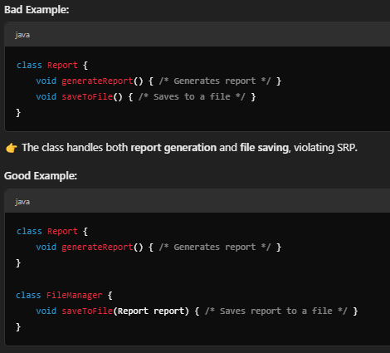
The Single Responsibility Principle (SRP) states that a class should have only one reason to change, | El principio de responsabilidad única (SRP) establece que una clase debe tener solo una razón para cambiar, | ðə ˈsɪŋɡəl riˌspɑnsəˈbɪləti ˈprɪnsəpəl (ɛs-ɑr-pi) steɪts ðæt ə klæs ʃʊd hæv ˈoʊnli wʌn ˈrizən tu ʧeɪnʤ, | EXAMPLE
meaning it should have only one job. | lo que significa que debe tener solo un trabajo. | ˈminɪŋ ɪt ʃʊd hæv ˈoʊnli wʌn ʤɑb. | EXAMPLE
What are the advantages and disadvantages of inheritance? | ¿Cuáles son las ventajas y desventajas de la herencia? | wɑt ɑr ði ædˈvæntɪʤɪz ænd ˌdɪsədˈvæntɪʤɪz ʌv ɪnˈhɛrətəns?
✅ Advantages: | ✅ Ventajas: | ✅ ædˈvæntɪʤɪz: | EXAMPLE
Code reuse | Reutilización de código | koʊd riˈjuz | EXAMPLE
Reduces duplication | Reduce la duplicación | rəˈdusəz ˌdjupləˈkeɪʃən | EXAMPLE
Establishes a natural hierarchy | Establece una jerarquía natural | ɪˈstæblɪʃɪz ə ˈnæʧərəl ˈhaɪəˌrɑrki | EXAMPLE
❌ Disadvantages: | ❌ Desventajas: | ❌ ˌdɪsədˈvæntɪʤɪz: | EXAMPLE
Increases coupling (harder to change parent classes without affecting children) | Aumenta el acoplamiento (es más difícil cambiar las clases padre sin afectar a las hijas) | ɪnˈkrisəz ˈkʌplɪŋ (ˈhɑrdər tu ʧeɪnʤ ˈpɛrənt ˈklæsəz wɪˈθaʊt əˈfɛktɪŋ ˈʧɪldrən) | EXAMPLE
Can lead to fragile base class problems | Puede provocar problemas de clases base frágiles | kæn lid tu ˈfræʤəl beɪs klæs ˈprɑbləmz | EXAMPLE
Inflexibility compared to composition | Inflexibilidad en comparación con la composición | ɪnˌflɛksɪˈbɪlɪti kəmˈpɛrd tu ˌkɑmpəˈzɪʃən | EXAMPLE
What is coupling and how does it affect class design in OOP? | ¿Qué es el acoplamiento y cómo afecta al diseño de clases en programación orientada a objetos? | wɑt ɪz ˈkʌplɪŋ ænd haʊ dʌz ɪt əˈfɛkt klæs dɪˈzaɪn ɪn up? |  | 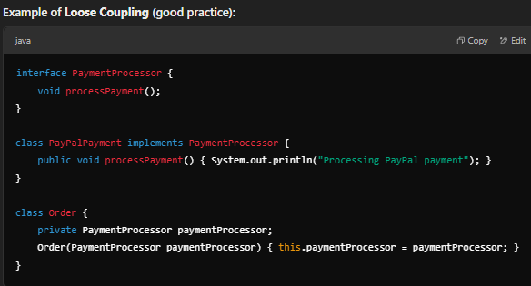
Coupling refers to the degree of dependency between classes. | El acoplamiento se refiere al grado de dependencia entre clases. | ˈkʌplɪŋ rəˈfɜrz tu ðə dɪˈɡri ʌv dɪˈpɛndənsi bɪˈtwin ˈklæsəz. | EXAMPLE
Tight coupling: Changes in one class affect others (bad). | Acoplamiento estricto: los cambios en una clase afectan a otras (malo). | taɪt ˈkʌplɪŋ: ˈʧeɪnʤəz ɪn wʌn klæs əˈfɛkt ˈʌðərz (bæd). | EXAMPLE
Loose coupling: Classes interact via interfaces or abstractions (good). | Acoplamiento flexible: las clases interactúan a través de interfaces o abstracciones (bueno). | lus ˈkʌplɪŋ: ˈklæsəz ˌɪntəˈrækt ˈvaɪə ˈɪntərˌfeɪsɪz ɔr æbˈstrækʃənz (ɡʊd). | EXAMPLE
What is cohesion in a class and why is it important? | ¿Qué es la cohesión en una clase y por qué es importante? | wɑt ɪz koʊˈhiʒən ɪn ə klæs ænd waɪ ɪz ɪt ɪmˈpɔrtənt?
Cohesion measures how closely related the methods and attributes of a class are. | La cohesión mide qué tan estrechamente relacionados están los métodos y atributos de una clase. | koʊˈhiʒən ˈmɛʒərz haʊ ˈkloʊsli rɪˈleɪtɪd ðə ˈmɛθədz ænd ˈætrəˌbjuts ʌv ə klæs ɑr. | EXAMPLE
High cohesion: The class has a single, clear purpose (good). | Alta cohesión: la clase tiene un propósito único y claro (bueno). | haɪ koʊˈhiʒən: ðə klæs hæz ə ˈsɪŋɡəl, klɪr ˈpɜrpəs (ɡʊd). | EXAMPLE
Low cohesion: The class handles unrelated responsibilities (bad). | Baja cohesión: la clase maneja responsabilidades no relacionadas (malo). | loʊ koʊˈhiʒən: ðə klæs ˈhændəlz ˌʌnrɪˈleɪtɪd riˌspɑnsəˈbɪlətiz (bæd). | EXAMPLE
How is polymorphism implemented in Python, Java, or C#? | ¿Cómo se implementa el polimorfismo en Python, Java o C#? | haʊ ɪz ˌpɑˌliˈmɔrfɪzm ˈɪmpləˌmɛntəd ɪn ˈpaɪθɑn, ˈʤɑvə, ɔr si#? |  | 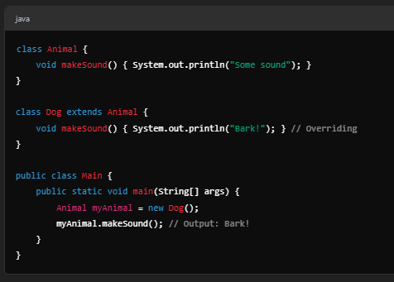
Polymorphism allows different classes to be treated as instances of the same parent class. | El polimorfismo permite que diferentes clases sean tratadas como instancias de la misma clase padre. | ˌpɑˌliˈmɔrfɪzm əˈlaʊz ˈdɪfərənt ˈklæsəz tu bi ˈtritɪd æz ˈɪnstənsəz ʌv ðə seɪm ˈpɛrənt klæs. | EXAMPLE
What is the Singleton pattern and how is it implemented? | ¿Qué es el patrón Singleton y cómo se implementa? | wɑt ɪz ðə ˈsɪŋɡəltən ˈpætərn ænd haʊ ɪz ɪt ˈɪmpləˌmɛntəd? |  | 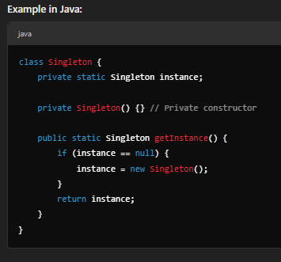
The Singleton pattern ensures that only one instance of a class exists. | El patrón Singleton garantiza que solo exista una instancia de una clase. | ðə ˈsɪŋɡəltən ˈpætərn ɛnˈʃʊrz ðæt ˈoʊnli wʌn ˈɪnstəns ʌv ə klæs ɪɡˈzɪsts. | EXAMPLE
What problems can excessive use of Singleton cause? | ¿Qué problemas puede causar el uso excesivo de Singleton? | wɑt ˈprɑbləmz kæn ɪkˈsɛsɪv juz ʌv ˈsɪŋɡəltən kɑz?
Global state issues (makes unit testing harder) | Problemas de estado global (dificulta las pruebas unitarias) | ˈɡloʊbəl steɪt ˈɪʃuz (meɪks ˈjunət ˈtɛstɪŋ ˈhɑrdər) | EXAMPLE
Hidden dependencies | Dependencias ocultas | ˈhɪdən dɪˈpɛndənsiz | EXAMPLE
Difficulty in multithreading environments | Dificultad en entornos multihilo | ˈdɪfəkəlti ɪn ˌmʌltiˈθrɛdɪŋ ɪnˈvaɪrənmənts | EXAMPLE
How can strong dependencies between classes be avoided? | ¿Cómo se pueden evitar las dependencias fuertes entre clases? | haʊ kæn strɔŋ dɪˈpɛndənsiz bɪˈtwin ˈklæsəz bi əˈvɔɪdɪd?
Use Dependency Injection (DI) to inject dependencies instead of hardcoding them. | Utilice la inyección de dependencias (DI) para inyectar dependencias en lugar de codificarlas. | juz dɪˈpɛndənsi ɪnˈʤɛkʃən (di) tu ɪnˈʤɛkt dɪˈpɛndənsiz ɪnˈstɛd ʌv hardcoding ðɛm. | EXAMPLE
Program to interfaces, not implementations. | Programe para interfaces, no para implementaciones. | ˈproʊˌɡræm tu ˈɪntərˌfeɪsɪz, nɑt ˌɪmpləmɛnˈteɪʃənz. | EXAMPLE
Use Factory patterns to create objects. | Utilice patrones Factory para crear objetos. | juz ˈfæktəri ˈpætərnz tu kriˈeɪt ˈɑbʤɛkts. | EXAMPLE
What is the difference between association, aggregation, and composition in UML? | ¿Cuál es la diferencia entre asociación, agregación y composición en UML? | wɑt ɪz ðə ˈdɪfərəns bɪˈtwin əˌsoʊsiˈeɪʃən, aggregation, ænd ˌkɑmpəˈzɪʃən ɪn ju-ɛm-ɛl?
Association: A general relationship between two classes (e.g., a teacher teaches students). | Asociación: una relación general entre dos clases (por ejemplo, un profesor enseña a los estudiantes). | əˌsoʊsiˈeɪʃən: ə ˈʤɛnərəl riˈleɪʃənˌʃɪp bɪˈtwin tu ˈklæsəz (i.ʤi., ə ˈtiʧər ˈtiʧəz ˈstudənts). | EXAMPLE
Aggregation: A "has-a" relationship where the child object can exist independently of the parent (e.g., a university has students). | Agregación: una relación "tiene un" en la que el objeto secundario puede existir independientemente del principal (por ejemplo, una universidad tiene estudiantes). | Aggregation: eɪ "hæz-eɪ" riˈleɪʃənˌʃɪp wɛr ðə ʧaɪld ˈɑbʤɛkt kæn ɪɡˈzɪst ˌɪndɪˈpɛndəntli ʌv ðə ˈpɛrənt (i.ʤi., ə ˌjunəˈvɜrsəti hæz ˈstudənts). | EXAMPLE
Composition: A "has-a" relationship where the child object cannot exist independently (e.g., a house has rooms). | Composición: una relación "tiene un" en la que el objeto secundario no puede existir independientemente (por ejemplo, una casa tiene habitaciones). | ˌkɑmpəˈzɪʃən: eɪ "hæz-eɪ" riˈleɪʃənˌʃɪp wɛr ðə ʧaɪld ˈɑbʤɛkt ˈkænɑt ɪɡˈzɪst ˌɪndɪˈpɛndəntli (i.ʤi., ə haʊs hæz rumz). | EXAMPLE
Why is excessive multiple inheritance considered bad practice in some languages? | ¿Por qué se considera una mala práctica la herencia múltiple excesiva en algunos lenguajes? | waɪ ɪz ɪkˈsɛsɪv ˈmʌltəpəl ɪnˈhɛrətəns kənˈsɪdərd bæd ˈpræktəs ɪn sʌm ˈlæŋɡwəʤəz?
It creates complex hierarchies. | Crea jerarquías complejas. | ɪt kriˈeɪts ˈkɑmplɛks ˈhaɪˌrɑrkiz. | EXAMPLE
It leads to the diamond problem (when multiple parent classes define the same method). | Esto conduce al problema del diamante (cuando varias clases padre definen el mismo método). | ɪt lidz tu ðə ˈdaɪmənd ˈprɑbləm (wɛn ˈmʌltəpəl ˈpɛrənt ˈklæsəz dɪˈfaɪn ðə seɪm ˈmɛθəd). | EXAMPLE
Composition is often a better alternative. | La ​​composición suele ser una mejor alternativa. | ˌkɑmpəˈzɪʃən ɪz ˈɔfən ə ˈbɛtər ɔlˈtɜrnətɪv. | EXAMPLE

Advanced
Explain the Liskov Substitution Principle (LSP) and its importance in OOP. | Explicar el principio de sustitución de Liskov (LSP) y su importancia en la programación orientada a objetos. | ɪkˈspleɪn ðə Liskov ˌsʌbstɪˈtuʃən ˈprɪnsəpəl (ɛl-ɛs-pi) ænd ɪts ɪmˈpɔrtəns ɪn up.
The Liskov Substitution Principle | El principio de sustitución de Liskov | ðə Liskov ˌsʌbstɪˈtuʃən ˈprɪnsəpəl | EXAMPLE
(LSP) states that subtypes must be substitutable for their base types without altering the correctness of the program. | (LSP) establece que los subtipos deben ser sustituibles por sus tipos base sin alterar la corrección del programa. | (ɛl-ɛs-pi) steɪts ðæt ˈsʌbˌtaɪps mʌst bi ˈsʌbstəˌtutəbᵊl fɔr ðɛr beɪs taɪps wɪˈθaʊt ˈɔltərɪŋ ðə kəˈrɛktnəs ʌv ðə ˈproʊˌɡræm. | EXAMPLE
Why is it important? | ¿Por qué es importante? | waɪ ɪz ɪt ɪmˈpɔrtənt? | EXAMPLE
Ensures that derived classes can replace base classes without unexpected behavior. | Garantiza que las clases derivadas puedan reemplazar a las clases base sin un comportamiento inesperado. | ɛnˈʃʊrz ðæt dəˈraɪvd ˈklæsəz kæn ˌriˈpleɪs beɪs ˈklæsəz wɪˈθaʊt ˌʌnɪkˈspɛktɪd bɪˈheɪvjər. | EXAMPLE
Helps maintain polymorphism properly. | Ayuda a mantener el polimorfismo de forma adecuada. | hɛlps meɪnˈteɪn ˌpɑˌliˈmɔrfɪzm ˈprɑpərli. | EXAMPLE
Prevents violating expected behavior in inheritance hierarchies. | Evita violar el comportamiento esperado en las jerarquías de herencia. | prɪˈvɛnts ˈvaɪəleɪtɪŋ ɪkˈspɛktɪd bɪˈheɪvjər ɪn ɪnˈhɛrətəns ˈhaɪˌrɑrkiz. | EXAMPLE
Bad Example (Violates LSP) | Mal ejemplo (viola el LSP) | bæd ɪɡˈzæmpəl (ˈvaɪəleɪts ɛl-ɛs-pi) |  | 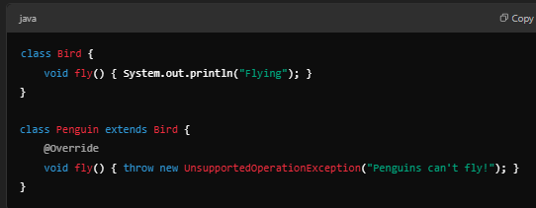
The Penguin class breaks expectations because not all birds can fly. | La clase Penguin rompe las expectativas porque no todos los pájaros pueden volar. | ðə ˈpɛŋɡwən klæs breɪks ˌɛkspɛkˈteɪʃənz bɪˈkɔz nɑt ɔl bɜrdz kæn flaɪ. | EXAMPLE
Good Example (Follows LSP): | Buen ejemplo (sigue el LSP): | ɡʊd ɪɡˈzæmpəl (ˈfɑloʊz ɛl-ɛs-pi):
This ensures Penguin objects don’t incorrectly inherit behavior they cannot perform. | Esto garantiza que los objetos Penguin no hereden incorrectamente un comportamiento que no pueden realizar. | ðɪs ɛnˈʃʊrz ˈpɛŋɡwən ˈɑbʤɛkts doʊnt ɪnkəˈrɛktli ɪnˈhɛrət bɪˈheɪvjər ðeɪ ˈkænɑt pərˈfɔrm. | EXAMPLE
How is the Interface Segregation Principle implemented? | ¿Cómo se implementa el principio de segregación de interfaz? | haʊ ɪz ði ˈɪntərˌfeɪs ˌsɛɡrəˈɡeɪʃən ˈprɪnsəpəl ˈɪmpləˌmɛntəd? | EXAMPLE
The Interface Segregation Principle | El principio de segregación de interfaz | ði ˈɪntərˌfeɪs ˌsɛɡrəˈɡeɪʃən ˈprɪnsəpəl | EXAMPLE
(ISP) states that a class should not be forced to implement methods it does not use. | (ISP) establece que no se debe obligar a una clase a implementar métodos que no utiliza. | (aɪ-ɛs-pi) steɪts ðæt ə klæs ʃʊd nɑt bi fɔrst tu ˈɪmpləˌmɛnt ˈmɛθədz ɪt dʌz nɑt juz. | EXAMPLE
Bad Example (Violates ISP): | Mal ejemplo (viola el ISP): | bæd ɪɡˈzæmpəl (ˈvaɪəleɪts aɪ-ɛs-pi): |  | 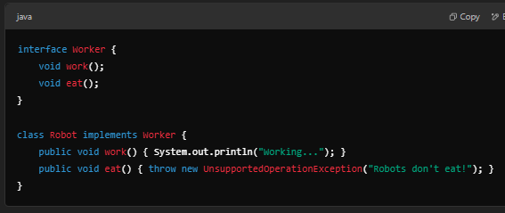
Good Example (Follows ISP): | Buen ejemplo (sigue el ISP): | ɡʊd ɪɡˈzæmpəl (ˈfɑloʊz aɪ-ɛs-pi): |  | 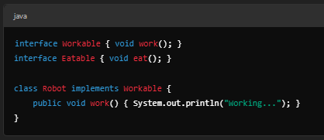
Separate interfaces prevent unnecessary method implementations. | Las interfaces separadas evitan implementaciones de métodos innecesarias. | ˈsɛprət ˈɪntərˌfeɪsɪz prɪˈvɛnt ənˈnɛsəˌsɛri ˈmɛθəd ˌɪmpləmɛnˈteɪʃənz. | EXAMPLE
Explain the Open/Closed Principle in SOLID with an example. | Explique el principio abierto/cerrado en SOLID con un ejemplo. | ɪkˈspleɪn ði ˈoʊpən/kloʊzd ˈprɪnsəpəl ɪn ˈsɑləd wɪð ən ɪɡˈzæmpəl. | EXAMPLE
The Open/Closed Principle | El principio abierto/cerrado | ði ˈoʊpən/kloʊzd ˈprɪnsəpəl | EXAMPLE
(OCP) states that software entities (classes, methods, etc.) should be open for extension but closed for modification. | (OCP) establece que las entidades de software (clases, métodos, etc.) deben estar abiertas a la extensión pero cerradas a la modificación. | (oʊ-si-pi) steɪts ðæt ˈsɔfˌtwɛr ˈɛntɪtiz (ˈklæsəz, ˈmɛθədz, ˌɛtˈsɛtərə.) ʃʊd bi ˈoʊpən fɔr ɪkˈstɛnʃən bʌt kloʊzd fɔr ˌmɑdəfəˈkeɪʃən. | EXAMPLE
Bad Example (Violates OCP): | Mal ejemplo (incumple el OCP): | bæd ɪɡˈzæmpəl (ˈvaɪəleɪts oʊ-si-pi): |  | 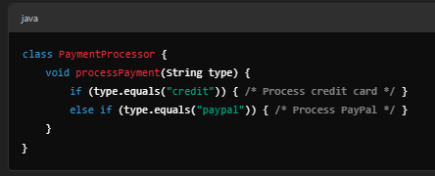
Adding new payment methods requires modifying the class. | Agregar nuevos métodos de pago requiere modificar la clase. | ˈædɪŋ nu ˈpeɪmənt ˈmɛθədz riˈkwaɪərz ˈmɑdəˌfaɪɪŋ ðə klæs. | EXAMPLE
Good Example (Follows OCP - Using Abstraction): | Buen ejemplo (sigue el OCP: uso de abstracción): | ɡʊd ɪɡˈzæmpəl (ˈfɑloʊz oʊ-si-pi - ˈjuzɪŋ æbˈstrækʃən): |  | 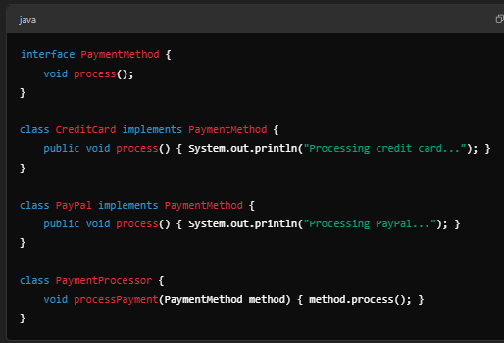
New payment methods can be added without modifying PaymentProcessor! | ¡Se pueden agregar nuevos métodos de pago sin modificar PaymentProcessor! | nu ˈpeɪmənt ˈmɛθədz kæn bi ˈædɪd wɪˈθaʊt ˈmɑdəˌfaɪɪŋ PaymentProcessor! | EXAMPLE
How would you design a scalable system using OOP? | ¿Cómo diseñaría un sistema escalable utilizando OOP? | haʊ wʊd ju dɪˈzaɪn ə ˈskeɪləbᵊl ˈsɪstəm ˈjuzɪŋ up?
Follow SOLID principles – Ensure modularity and separation of concerns. | Siga los principios de SOLID: garantice la modularidad y la separación de preocupaciones. | ˈfɑloʊ ˈsɑləd ˈprɪnsəpəlz – ɛnˈʃʊr modularity ænd ˌsɛpəˈreɪʃən ʌv kənˈsɜrnz. | EXAMPLE
Use Design Patterns – Apply Factory, Singleton, and Strategy for flexibility. | Utilice patrones de diseño: aplique Factory, Singleton y Strategy para lograr flexibilidad. | juz dɪˈzaɪn ˈpætərnz – əˈplaɪ ˈfæktəri, ˈsɪŋɡəltən, ænd ˈstrætəʤi fɔr ˌflɛksəˈbɪləti. | EXAMPLE
Favor Composition over Inheritance – Reduces tight coupling. | Favorezca la composición sobre la herencia: reduce el acoplamiento estrecho. | ˈfeɪvər ˌkɑmpəˈzɪʃən ˈoʊvər ɪnˈhɛrətəns – rəˈdusəz taɪt ˈkʌplɪŋ. | EXAMPLE
Apply Dependency Injection (DI) – Decouple components. | Aplique la inyección de dependencia (DI): desacople los componentes. | əˈplaɪ dɪˈpɛndənsi ɪnˈʤɛkʃən (di) – diˈkʌpəl kəmˈpoʊnənts. | EXAMPLE
Implement Caching – Avoid repeated expensive operations. | Implemente el almacenamiento en caché: evite operaciones costosas repetidas. | ˈɪmpləmənt ˈkæʃɪŋ – əˈvɔɪd rɪˈpitɪd ɪkˈspɛnsɪv ˌɑpəˈreɪʃənz. | EXAMPLE
Use Load Balancing and Microservices – Distribute processing efficiently. | Utilice el equilibrio de carga y los microservicios: distribuya el procesamiento de manera eficiente. | juz loʊd ˈbælənsɪŋ ænd Microservices – dɪˈstrɪbjut ˈprɑsɛsɪŋ ɪˈfɪʃəntli. | EXAMPLE
Asynchronous Processing – Improve performance using threads or event-driven architecture. | Procesamiento asincrónico: mejore el rendimiento utilizando subprocesos o una arquitectura basada en eventos. | ˈeɪˈsɪŋkrənəs ˈprɑsɛsɪŋ – ɪmˈpruv pərˈfɔrməns ˈjuzɪŋ θrɛdz ɔr ɪˈvɛnt-ˈdrɪvən ˈɑrkəˌtɛkʧər. | EXAMPLE
How is immutability handled in Java and Python? | ¿Cómo se maneja la inmutabilidad en Java y Python? | haʊ ɪz ɪmˌjutəˈbɪləti ˈhændəld ɪn ˈʤɑvə ænd ˈpaɪθɑn? |  | 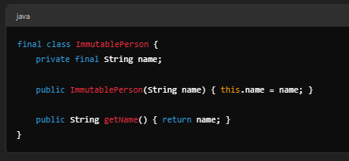
Immutability means that an object's state cannot be changed after creation. | La inmutabilidad significa que el estado de un objeto no se puede cambiar después de su creación. | ɪmˌjutəˈbɪləti minz ðæt ən ˈɑbʤɛkts steɪt ˈkænɑt bi ʧeɪnʤd ˈæftər kriˈeɪʃən. | EXAMPLE
What are nested and inner classes? When should they be used? | ¿Qué son las clases anidadas e internas? ¿Cuándo se deben utilizar? | wɑt ɑr ˈnɛstɪd ænd ˈɪnər ˈklæsəz? wɛn ʃʊd ðeɪ bi juzd?
Nested Class: A class inside another. | Clase anidada: una clase dentro de otra. | ˈnɛstɪd klæs: ə klæs ɪnˈsaɪd əˈnʌðər. | EXAMPLE
Inner Class: A nested class that has access to the outer class’s members. | Clase interna: una clase anidada que tiene acceso a los miembros de la clase externa. | ˈɪnər klæs: ə ˈnɛstɪd klæs ðæt hæz ˈækˌsɛs tu ði ˈaʊtər ˈklæsɪz ˈmɛmbərz. | EXAMPLE
Use inner classes when the class logically belongs to the outer class. | Utilice clases internas cuando la clase pertenece lógicamente a la clase externa. | juz ˈɪnər ˈklæsəz wɛn ðə klæs ˈlɑʤɪkli bɪˈlɔŋz tu ði ˈaʊtər klæs. | EXAMPLE
How do generics affect OOP? | ¿Cómo afectan los genéricos a la programación orientada a objetos? | haʊ du ʤəˈnɛrɪks əˈfɛkt up? |  | 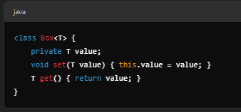
Generics allow type parameters, increasing code reusability and type safety. | Los genéricos permiten parámetros de tipo, lo que aumenta la reutilización del código y la seguridad de tipo. | ʤəˈnɛrɪks əˈlaʊ taɪp pəˈræmətərz, ɪnˈkrisɪŋ koʊd riˌuzəˈbɪləti ænd taɪp ˈseɪfti. | EXAMPLE
Works for any type (Box<Integer>, Box<String>). | Funciona para cualquier tipo (Box<Integer>, Box<String>). | wɜrks fɔr ˈɛni taɪp (bɑks<ˈɪntəʤər>, bɑks<strɪŋ>). | EXAMPLE
What is the difference between delegation and inheritance? | ¿Cuál es la diferencia entre delegación y herencia? | wɑt ɪz ðə ˈdɪfərəns bɪˈtwin ˌdɛləˈɡeɪʃən ænd ɪnˈhɛrətəns? |  | 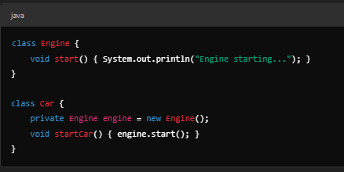
Inheritance: "is-a" relationship (tight coupling). | Herencia: relación "es un" (acoplamiento estrecho). | ɪnˈhɛrətəns: "ˈisə" riˈleɪʃənˌʃɪp (taɪt ˈkʌplɪŋ). | EXAMPLE
Delegation: "has-a" relationship (flexible, composition-based). | Delegación: relación "tiene un" (flexible, basada en composición). | ˌdɛləˈɡeɪʃən: "hæz-eɪ" riˈleɪʃənˌʃɪp (ˈflɛksəbəl, ˌkɑmpəˈzɪʃən-beɪst). | EXAMPLE
Example (Delegation - Better Design) | Ejemplo (Delegación - Mejor diseño) | ɪɡˈzæmpəl (ˌdɛləˈɡeɪʃən - ˈbɛtər dɪˈzaɪn) | EXAMPLE
Delegation is preferred over inheritance for flexibility. | Se prefiere la delegación a la herencia por flexibilidad. | ˌdɛləˈɡeɪʃən ɪz prəˈfɜrd ˈoʊvər ɪnˈhɛrətəns fɔr ˌflɛksəˈbɪləti. | EXAMPLE
How would you implement the Factory Pattern in Java or C#? | ¿Cómo implementaría el patrón Factory en Java o C#? | haʊ wʊd ju ˈɪmpləmənt ðə ˈfæktəri ˈpætərn ɪn ˈʤɑvə ɔr si#? |  | 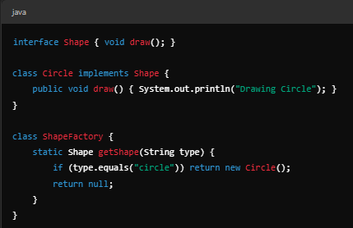
Factory Pattern encapsulates object creation. | El patrón Factory encapsula la creación de objetos. | ˈfæktəri ˈpætərn ɛnˈkæpsəˌleɪts ˈɑbʤɛkt kriˈeɪʃən. | EXAMPLE
Hides object creation logic. | Oculta la lógica de creación de objetos. | haɪdz ˈɑbʤɛkt kriˈeɪʃən ˈlɑʤɪk. | EXAMPLE
How to avoid the diamond problem in multiple inheritance? | ¿Cómo evitar el problema del diamante en la herencia múltiple? | haʊ tu əˈvɔɪd ðə ˈdaɪmənd ˈprɑbləm ɪn ˈmʌltəpəl ɪnˈhɛrətəns? |  | 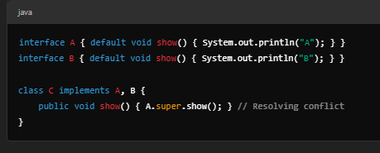
Java solves it by allowing interfaces but not multiple class inheritance. | Java lo resuelve permitiendo interfaces pero no herencia de clases múltiples. | ˈʤɑvə sɑlvz ɪt baɪ əˈlaʊɪŋ ˈɪntərˌfeɪsɪz bʌt nɑt ˈmʌltəpəl klæs ɪnˈhɛrətəns. | EXAMPLE
Explain the Strategy Pattern and its application. | Explique el patrón de estrategia y su aplicación. | ɪkˈspleɪn ðə ˈstrætəʤi ˈpætərn ænd ɪts ˌæpləˈkeɪʃən. |  | 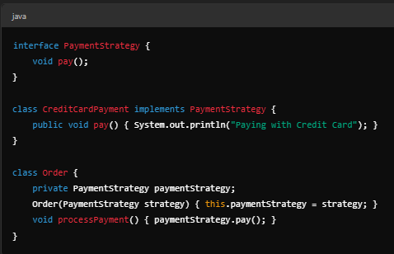
The Strategy Pattern allows dynamic behavior changes by encapsulating algorithms. | El patrón de estrategia permite cambios de comportamiento dinámicos mediante la encapsulación de algoritmos. | ðə ˈstrætəʤi ˈpætərn əˈlaʊz daɪˈnæmɪk bɪˈheɪvjər ˈʧeɪnʤəz baɪ ɛnˈkæpsəˌleɪtɪŋ ˈælɡəˌrɪðəmz. | EXAMPLE
Flexible behavior selection at runtime. | Selección de comportamiento flexible en tiempo de ejecución. | ˈflɛksəbəl bɪˈheɪvjər səˈlɛkʃən æt runtime. | EXAMPLE
How does OOP impact microservice architecture? | ¿Cómo afecta la programación orientada a objetos a la arquitectura de microservicios? | haʊ dʌz up ˈɪmpækt microservice ˈɑrkəˌtɛkʧər?
Encapsulation enables modular microservices. | La encapsulación permite microservicios modulares. | Encapsulation ɛˈneɪbəlz ˈmɑʤələr microservices. | EXAMPLE
Polymorphism & Interfaces facilitate API evolution. | El polimorfismo y las interfaces facilitan la evolución de las API. | ˌpɑˌliˈmɔrfɪzm & ˈɪntərˌfeɪsɪz fəˈsɪləˌteɪt eɪ-pi-aɪ ˌɛvəˈluʃən. | EXAMPLE
Composition over inheritance avoids tightly coupled services. | La composición sobre la herencia evita servicios estrechamente acoplados. | ˌkɑmpəˈzɪʃən ˈoʊvər ɪnˈhɛrətəns əˈvɔɪdz ˈtaɪtli ˈkʌpəld ˈsɜrvəsəz. | EXAMPLE
Design Patterns (Factory, Singleton) support scalability. | Los patrones de diseño (Factory, Singleton) respaldan la escalabilidad. | dɪˈzaɪn ˈpætərnz (ˈfæktəri, ˈsɪŋɡəltən) səˈpɔrt skeɪləˈbɪləti. | EXAMPLE

